病院・患者
 |  |  |  |  |  |  |  |  |  |  |  |  |  |  | （病院用）
ＭＲＩ検査に関する説明 ・ 同意書

患者番号
 |  |  |  |  |  |  |  |  |  |  |  | 医療法人 東札幌病院 住所 札幌市白石区東札幌3条3丁目7－35 電話 011－812－2311
患者氏名
生年月日 |  |  |  | 年 |  | 月 |  | 日
性別 |  |  | 男性 |  |  | 女性
 |  |  |  |  |  |  |  |  |  |  |  |  |  |  |  |  | FALSE
 |  |  |  |  |  |  |  |  |  |  |  |  |  |  |  |  | FALSE
検査予定日 |  |  |  | 年 |  | 月 |  | 日 |  |  | 検査部位

ＭＲＩ検査は、非常に強い磁石と電波を使って、体の断面を撮像する検査です。
①ＭＲＩ検査ができない方
 | ・心臓ペースメーカー、人工内耳などの電子機器を装着している方
 | ・金属を使用したアイシャドウや化粧品、入墨（火傷を生じる可能性があるため）

②下記の項目に該当する方はＭＲＩ検査を行うことが危険です。
 | ・脳動脈瘤術後でクリップが使用され、かつ、安全にＭＲＩ検査ができる確認が取れない。
 | （多くはチタン製などの弱い磁性体クリップで安全にＭＲＩ検査ができます）
 | ・金属のステントを挿入して間もない（おおむね６週間以内）
 | （ＭＲＩ検査対応のステントであればできます）
 | ・その他の磁性体金属が体内にある、又ははずせない

③下記の項目に該当する方は注意が必要です。
 | ・閉所恐怖症、小児（薬を使った入眠処置が必要となることがあります）
 | ・妊娠中または妊娠の可能性のある方は、検査を避けてください。
 | ・歯科チタン製インプラントは非磁性体であり、ＭＲＩ検査において安全とされていますが、
 | 磁性体アタッチメント、磁石を使用した義歯では磁石の吸引力が損なわれることがあります。
 |  | （撮影前には必ず義歯を外してください）
 | ・DIBキャップ（磁石式のバルーンカテーテルキャップ）（事前に取り外してください）

造影剤使用

 | ＭＲＩ用造影剤とは、ＭＲＩ検査の際に、静脈内に注射し画像を見やすくして病気の診断を正確にす
 | るための薬です。病気の種類によっては、その診断や進行の程度の判断、治療方針決定のために造影
 | 剤が必要となります。造影剤を使用した場合、(1)～(4)のような副作用が出現する可能性があります。
 | 造影剤検査の必要性がこのリスクを上回る場合に造影剤を使用することになります。

 | (１)約１～２％で、吐き気、嘔吐、気分不快、蕁麻疹、かゆみ等軽度の副作用があります。
 |  | 呼吸困難等の重い副作用がおき、ごくまれに死亡例も報告されています。
 | (２)１万～１０万人に１人の割合で血圧の低下によるショックやのどの粘膜の腫れによる呼吸困難等
 |  | の重い副作用が出現し、ごくまれに死亡例も報告されています。
 | (３)授乳中の方は母乳にこの薬が分泌されますので、造影剤注射後24時間は授乳を避けてください。
 |  | MRCP検査の場合は、造影剤内服後48時間は授乳を避けてください。
 | (４)造影剤使用後、蕁麻疹や皮膚のかゆみ等、普段と変わった症状が出た場合は、外来を受診するか
 |  | ご連絡、ご相談ください。

 | 現在のところ、副作用の発生を正確に予知する手段がありませんが、もし副作用が起きた場合は適切
 | な処置をとります。下記の項目に該当する場合は、造影剤の使用ができなかったり、使用に制限が加
 | わることがあります。
 | ①以前にＭＲＩ用あるいはＣＴ用造影剤で具合が悪くなったことがある。
 | ②気管支喘息やアレルギー体質と診断されている。
 | ③重い腎臓の機能低下がある。あるいは、腎臓の病気があると診断されている。
 | ④血縁者で造影剤による重篤な副作用が出たことがある。

説明日 |  |  |  |  | 年 |  | 月 |  | 日 |  |  | 説明医師

私はＭＲＩ検査の説明と副作用の可能性について説明を受け理解しましたので、ＭＲＩ検査を受けることに
同意いたします。

同意をした日 |  |  |  |  | 年 |  | 月 |  | 日

患者様の署名 |  |  |  |  |  |  |  |  |  | 代諾者の署名 |  |  |  |  |  | 続柄
 |  |  |  |  |  |  |  |  |  |  |  |  |  |  | （患者様控え）
ＭＲＩ検査に関する説明 ・ 同意書

患者番号
 |  |  |  |  |  |  |  |  |  |  | 医療法人 東札幌病院 住所 札幌市白石区東札幌3条3丁目7－35 電話 011－812－2311
患者氏名
生年月日 |  |  |  | 年 |  | 月 |  | 日
性別 |  |  | 男性 |  |  | 女性

検査予定日 |  |  |  | 年 |  | 月 |  | 日 |  |  | 検査部位

ＭＲＩ検査は、非常に強い磁石と電波を使って、体の断面を撮像する検査です。
①ＭＲＩ検査ができない方
 | ・心臓ペースメーカー、人工内耳などの電子機器を装着している方
 | ・金属を使用したアイシャドウや化粧品、入墨（火傷を生じる可能性があります）

②下記の項目に該当する方はＭＲＩ検査を行うことが危険です。
 | ・脳動脈瘤術後でクリップが使用され、かつ、安全にＭＲＩ検査ができる確認が取れない。
 | （多くはチタン製などの弱い磁性体クリップで安全にＭＲＩ検査ができます）
 | ・金属のステントを挿入して間もない（おおむね６週間以内）
 | （ＭＲＩ検査対応のステントであればできます）
 | ・その他の磁性体金属が体内にある、又ははずせない

③下記の項目に該当する方は注意が必要です。
 | ・閉所恐怖症、小児（薬を使った入眠処置が必要となることがあります）
 | ・妊娠中または妊娠の可能性のある方は、検査を避けてください。
 | ・歯科チタン製インプラントは非磁性体であり、ＭＲＩ検査において安全とされていますが、
 | 磁性体アタッチメント、磁石を使用した義歯では磁石の吸引力が損なわれることがあります。
 |  | （撮影前には必ず義歯を外してください）
 | ・DIBキャップ（磁石式のバルーンカテーテルキャップ）（事前に取り外してください）

造影剤使用

 | ＭＲＩ用造影剤とは、ＭＲＩ検査の際に、静脈内に注射し画像を見やすくして病気の診断を正確にす
 | るための薬です。病気の種類によっては、その診断や進行の程度の判断、治療方針決定のために造影
 | 剤が必要となります。造影剤を使用した場合、(1)～(4)のような副作用が出現する可能性があります。
 | 造影剤検査の必要性がこのリスクを上回る場合に造影剤を使用することになります。

 | (１)約１～２％で、吐き気、嘔吐、気分不快、蕁麻疹、かゆみ等軽度の副作用があります。
 |  | 呼吸困難等の重い副作用がおき、ごくまれに死亡例も報告されています。
 | (２)１万～１０万人に１人の割合で血圧の低下によるショックやのどの粘膜の腫れによる呼吸困難等
 |  | の重い副作用がおき、ごくまれに死亡例も報告されています。
 | (３)授乳中の方は母乳にこの薬が分泌されますので、造影剤注射後24時間は授乳を避けてください。
 |  | MRCP検査の場合は、造影剤内服後48時間は授乳を避けてください。
 | (４)造影剤使用後、蕁麻疹や皮膚のかゆみ等、普段と変わった症状が出た場合は、外来を受診するか
 |  | ご連絡、ご相談ください。

 | 現在のところ、副作用の発生を正確に予知する手段がありませんが、もし副作用が起きた場合は適切
 | な処置をとります。下記の項目に該当する場合は、造影剤の使用ができなかったり、使用に制限が加
 | わることがあります。
 | ①以前にＭＲＩ用あるいはＣＴ用造影剤で具合が悪くなったことがある。
 | ②気管支喘息やアレルギー体質と診断されている。
 | ③重い腎臓の機能低下がある。あるいは、腎臓の病気があると診断されている。
 | ④血縁者で造影剤による重篤な副作用が出たことがある。

説明日 |  |  |  |  | 年 |  | 月 |  | 日 |  |  | 説明医師

私はＭＲＩ検査の説明と副作用の可能性について説明を受け理解しましたので、ＭＲＩ検査を受けることに
同意いたします。

同意をした日 |  |  |  |  | 年 |  | 月 |  | 日

患者様の署名 |  |  |  |  |  |  |  |  |  | 代諾者の署名 |  |  |  |  |  | 続柄

【MRI検査説明書別紙】
 |  |  |  |  |  |  |  |  |  |  |  |  |  |  | （患者様控え）

MRI検査を受ける方へ
金属製または磁気に敏感な物品・素材がわからないものを持っていたり、身につけていませんか？そのままMR検査室に入室すると、吸着や火傷（熱傷）事故につながり大変危険です。取り外しのできる金属類・化粧品等は、検査当日はずしてきてください。
 |  |  |  |  |  |  |  |  |  |  |  |  | 医療機関名称 | 医療法人 東札幌病院

 |  |  |  |  |  |  |  |  |  |  |  |  | 説明年月日 | 年 月 日

 |  |  |  |  |  |  |  |  |  |  |  |  | 患者番号

 |  |  |  |  |  |  |  |  |  |  |  |  | 患者氏名

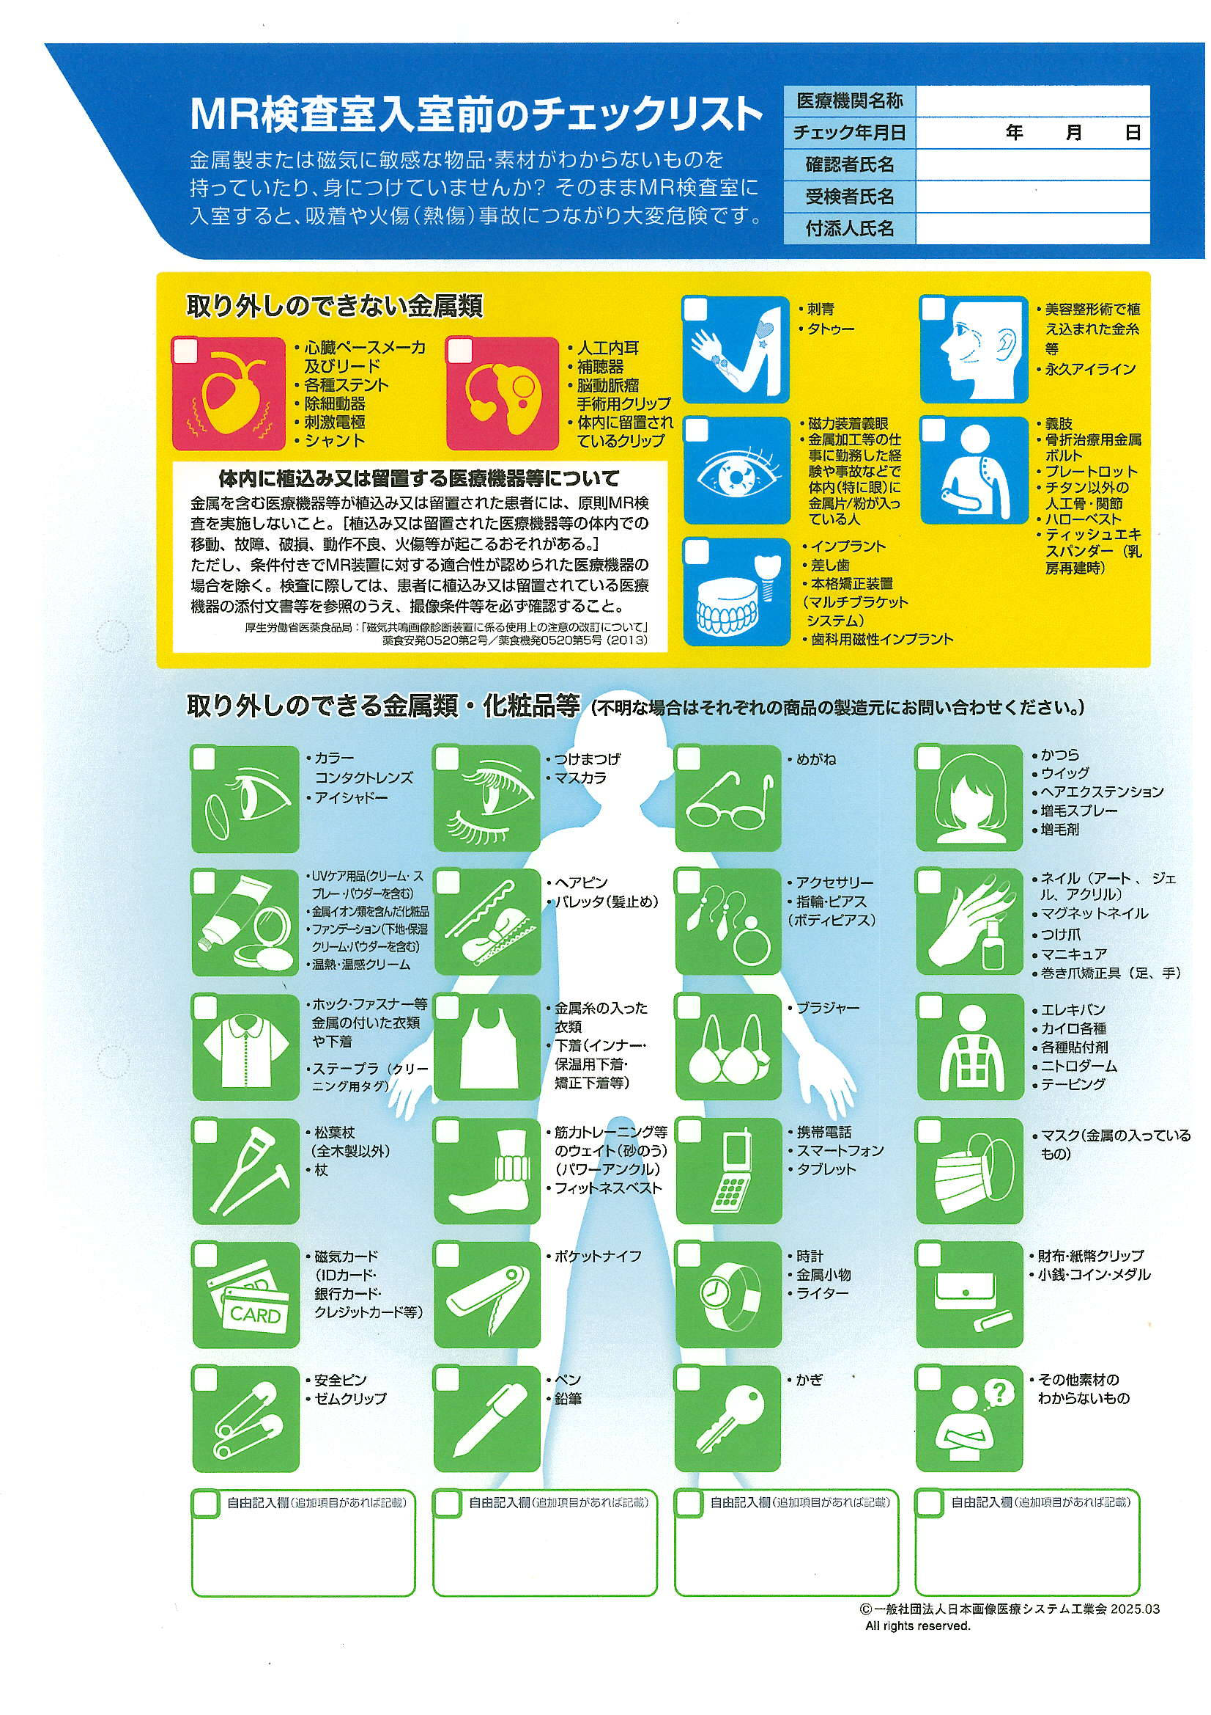

ヒートテック

□DIBｷｬｯﾌﾟ（磁石式のﾊﾞﾙｰﾝｶﾃｰﾃﾙｷｬｯﾌﾟ）
（一般社団法人日本画像医療システム工業会2025.03 一部改変）

